Sheet1
痛快!ふきとばシュー!てぃんぐ!! 仕様書 |  |  |  | ５－3．岩

 |  |  |  | ▼配置
 |  |  |  | ・指定された座標(スクリプト)で配置
１．ゲーム概要 |  |  |  | ・4、5面はランダムで配置
・壁の範囲内で自由に移動できるプレイヤを操り、弾を撃って岩や木箱、敵を倒すゲーム
・タイトル画面、ゲーム画面、エンディング画面の3場面で構成 |  |  |  | ▼挙動
・3Dで、三人称視点である |  |  |  | ・自身は動かない。
 |  |  |  | ・物理的な動きを実装する。
２．基本仕様 |  |  |  | ・プレイヤーの弾が5回当たったら消滅し、スコア +5。
プラットフォーム ：Windows |  |  |  | ・消滅時に爆発のエフェクトを岩があった位置に出現させ、SEを鳴らす。
使用言語・エンジン：C#・Unity
画面サイズ ：1920x1080 |  |  |  | ５－４．敵
ゲームジャンル ：アクションシューティングゲーム
プレイ人数 ：1人 |  |  |  | ▼配置
入力機器 ：ゲームパッド(キーボード) |  |  |  | ・指定された座標(スクリプト)で配置
フレームレート ：60fps |  |  |  | ・4、5面はランダムで配置

３．画面遷移フロー |  |  |  | ▼動き
以下のフローで画面の遷移を行う。 |  |  |  | ・プレイヤーを追跡する
タイトル画面
 |  |  |  | ▼死亡
 |  |  |  | ・プレイヤーの弾が当たったら消滅する。
 |  |  |  | ・消滅時に爆発のエフェクトを敵がいた位置に出現させ、SEを鳴らす。
 |  | タイトル画面でAキー押下 |  | ・消滅時に爆弾アイテムをドロップする。
ゲーム画面
 |  |  |  | ５－５．爆弾
 |  |  | プレイヤーがやられたら
 |  |  | クリアしたら | ▼配置
 |  |  |  | ・プレイヤーが爆弾アイテムを持っているとき、アイテムを消費して発射する。
 |  | 5面までクリアしたら
エンディング画面
 |  |  |  | ▼移動
 |  |  |  | ・プレイヤーの向いている方向へ、放物線を描いて発射される。
 |  |  |  | ・何らかの物体に当たると消滅し、半径10m以内にある木箱や岩、敵を破壊する。

 |  | エンディング画面でAキー押下

※いずれの画面においても、Escキーを押すと、アプリを終了させる。

４．タイトル画面仕様 |  |  |  | ５－６．アイテム

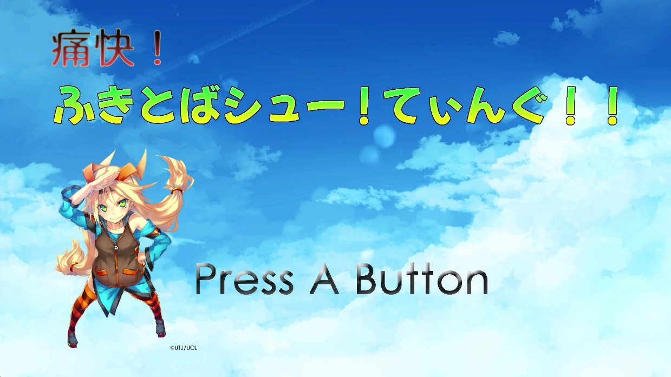
 | ▼画面イメージ |  |  | ▼配置
 |  |  |  | ・木箱を破壊すると木箱があった座標から出現。

 |  |  |  | ▼挙動
 |  |  |  | ・1フレームに1°回転する。

 |  |  |  | ▼消滅
 |  |  |  | ・プレイヤーが獲得したら消滅し、SEを流す。

 |  |  |  | ▼種類
 |  |  |  | ・速度上昇 |  | スコア +1
 |  |  |  | 取るとプレイヤーの速度が1.1倍速くなる。

 | ▼タイトル画面の表示 |  |  | ・連射 |  | スコア +2
 | ・タイトル用のBGMを流す |  |  | 取るとAボタンを押している間、弾が連続で出る。
 | ・AキーでSE、ボイスを流し、ゲーム画面に移行
 | ・「Press A Button」は点滅させ(Animation Flip)、画面が静止しないようにする。 |  |  | ・マルチショット |  | スコア +2
 |  |  |  | 取ると3方向に弾が発射されるようになる。
５．メインゲーム画面
 |  |  |  | ・爆弾 |  | スコア +5
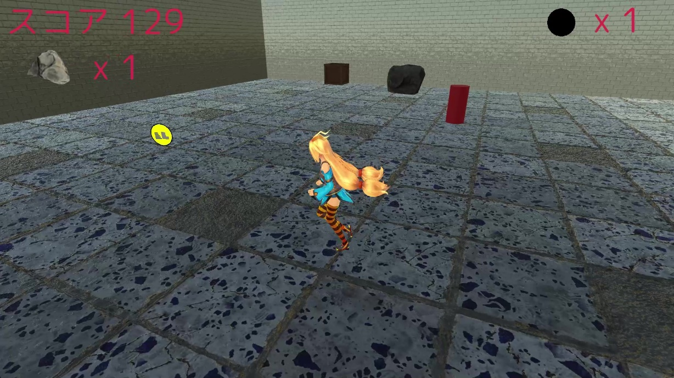
 | ▼画面イメージ |  |  | 取ると爆弾を1つ入手する。

 |  |  |  | ５－７．プレイヤーの弾

 |  |  |  | ▼弾の配置
 |  |  |  | ・Aボタンを押すと、プレイヤーの位置に弾を配置。

 |  |  |  | ▼弾の挙動
 |  |  |  | ・プレイヤーの向いている方向に、放物線を描いて発射される。
 |  |  |  | ・敵やオブジェクトに当たったらそれらを消滅させ、自身も消滅する。

 |  |  |  |  | 白い球体が弾→

 | ・三人称視点である。
 | ・全ての木箱を破壊すればステージクリア。
 | ・敵にプレイヤーが当たったら最初からやり直し。
 | ・5つの面をクリアしたらエンディングシーンへ
 |  |  |  | ５－８．UI

 |  |  |  | ▼スコアの表示
５－１．プレイヤーキャラクター |  |  |  | ・フォントを使い、スコア （スコアの値）と表示する。

▼配置 |  |  |  | ▼残りの「木箱」の数の表示
・ワールド座標の中心に生成。 |  |  |  | ・数についてはフォントを使い、x （残り岩の数）と表示する。
 |  |  |  | ・木箱の画像（3Dモデル）を残り岩の数の左隣に表示させる。
▼移動
・左スティックで上下左右(斜め含む)に移動可能。 |  |  |  | ▼爆弾の数の表示
・斜め移動時にも同様の速度で移動する。 |  |  |  | ・数についてはフォントを使い、x （残り爆弾の数）と表示する。
 |  |  |  | ・爆弾の画像を残り爆弾の数の左隣に表示させる。
▼ジャンプ
・Bボタンでジャンプをする。 |  |  |  | ▼ステージクリア表示
・オブジェクト(木箱、岩)の高さに届かない程度の高さ |  |  |  | ・ステージをクリアしたら、Stage Clear!!!という文字の画像を表示させる。

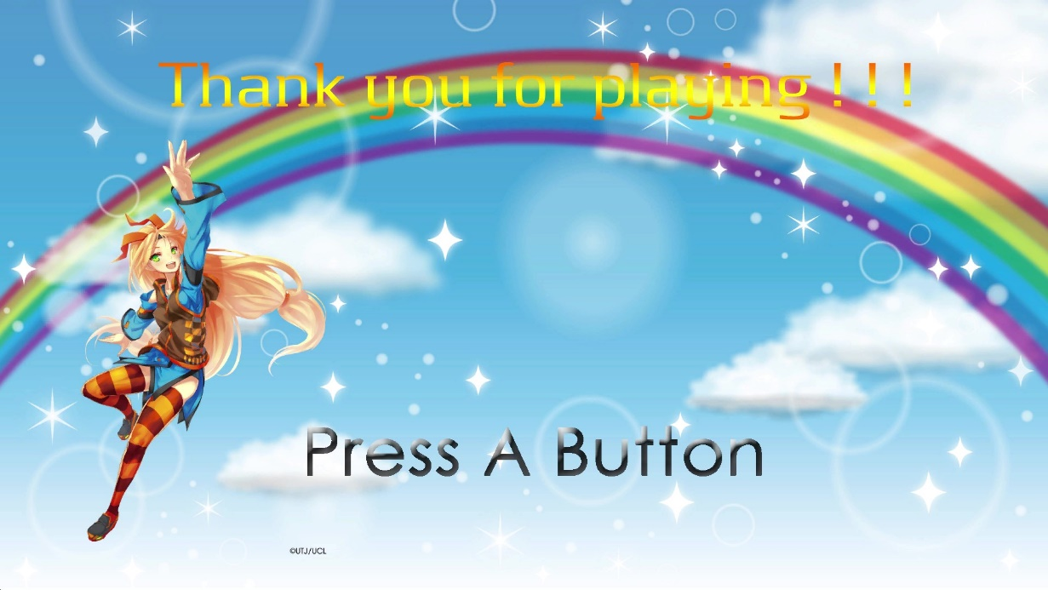
▼弾発射 |  |  |  | ６．エンディング画面仕様
・Aボタンで発射する。SEも流す。
 |  |  |  |  | ▼画面イメージ
▼爆弾発射
・Xボタンで発射する。ボイスを流す。(爆弾アイテムをゲットしていたとき)

▼カメラ
・プレイヤーから7m手前に離れている。
・Rスティックでカメラ回転
・カメラは、上下には45°までしか回転しない。
・プレイヤーの手前に壁があったら、壁の描画を半透明にする。

▼死亡
・敵に当たるとそのステージの最初からやり直し。そのステージ内で得たスコアは無効。
５－２．木箱

▼配置
・指定された座標(スクリプト)で配置 |  |  |  | ▼エンディング画面の表示
・4、5面はランダムで配置 |  |  |  | ・最初にボイス(SE)を流す
 |  |  |  | ・エンディング用のBGMを流す
▼挙動 |  |  |  | ・AキーでSEを流し、タイトル画面に移行
・自身は動かない。 |  |  |  | ・「Press A Button」は点滅させ(Animation Flip)、画面が静止しないようにする。
・物理的な動きを実装する。
・プレイヤーの弾が当たったら消滅し、スコア +1。
・消滅時にスクリプトで指定された木箱はアイテムをドロップする。
・消滅時に爆発のエフェクトを木箱があった位置に出現させ、SEを鳴らす。

